Sheet1
 |  |  | 2021年
 |  |  | BRM313近畿200km那覇 |  |  |  |  |  | 2021-01-20

 | 形状 | 信号 | ポイント | 標識 | 現在地からの進行先 |  | 現在地までの |  | 備考 | PC間
 |  |  |  |  | 方角 | 道路 | 区間 | 合計
1 |  |  | 沖縄サンプラザホテル |  |  | K29 | 0.0 |  | 6時スタート 西へ向かう
2 | 十 | S | 泊 |  | 右折 | R58 | 0.9 | 0.9
3 | Y | S | 牧港（南） |  | 左方向 | R58 | 6.7 | 7.6 | 側道へ
4 | 十 | S | 牧港（南） |  | 左折 | R58 | 0.2 | 7.8 | 宜野湾バイパスへ
5 | 十 | S | 仲泊（南） |  | 左折 | K6 | 24.3 | 32.1
6 |  |  | 通過チェック シーサイドドライブイン |  | 左側 |  | 1.2 | 33.3 | 店舗名が分かるように写真を撮る又はスープを購入し写真を撮る
7 | 逆Y |  |  |  |  | K6→R58 | 0.3 | 33.6 | R58に合流する
8 | 十 | S | 恩納（南） |  | 左折 | R58 | 5.4 | 39.0 | バイパスに合流
9 | 十 | S |  | X | 左折 | R58 | 0.8 | 39.8 | バイパスからそれる
10 | T | S |  | X | 左折 | R58 | 5.7 | 45.5 | バイパスを行く
11 | Y | S | 宮里3丁目 |  | 左方向 | R449 | 19.7 | 65.2 | 日ハムキャンプ地の名護市営球場がある
12 | T | S | 屋部（西） |  | 左折 | R449 | 2.9 | 68.1
13 | I |  | 本部市街 |  | 直進 | R449 | 11.9 | 80.0 | むとぅぶ美人多し わき見注意！ の看板有り
14 | 十 | S | 浦崎 |  | 左折 | K114 | 2.7 | 82.7 | 左にファミリーマートあり
15 |  |  | PC1 ファミリーマート本部山川店 |  | 右側 |  | 1.4 | 84.1 | OPEN/ 08:28 ～ 11:36 レシート取得して通過時間を自分で記入。 チェック後 直進 | 84.1
16 | Y |  |  |  | 左方向 | 市道 | 1.9 | 86.0 | 坂道を下る
17 |  |  | 通過チェック 備瀬 |  |  |  | 0.3 | 86.3 | フクギ並木を撮影するか一福茶屋で一福した写真を撮影する チェック後折り返し
18 | T |  |  |  | 左折 | K114 | 0.2 | 86.5
19 | T | S | 具志堅（西） |  | 左折 | R505 | 2.9 | 89.4
20 | 十 | S | 今泊 |  | 直進 | R505 | 2.2 | 91.6 | 右折すると１ｋｍほどで今帰仁城あり 観光できます
21 | ┤ |  |  |  | 左折 | K248 | 7.0 | 98.6 | ワルミ大橋へ
22 | 十 |  |  |  | 左折 | K110 | 2.2 | 100.8 | 古宇利へ
23 | ┤ |  |  |  | 左折 | K247 | 1.9 | 102.7 | 古宇利へ
24 |  |  | 通過チェック 古宇利大橋 |  |  |  | 0.7 | 103.4 | 古宇利大橋と自分のバイクを撮影する事 チェック後折り返し
25 | T |  |  |  | 左折 | K247 | 0.6 | 104.0
26 | T |  |  |  | 右折 | K110 | 1.1 | 105.1 | 集落を行く
27 | T |  |  |  | 左折 | K110 | 1.3 | 106.4
28 | 十 | S | 真喜屋 |  | 右折 | R58 | 3.5 | 109.9 | 左にファミリーマート有り
29 | Y |  |  |  | 左方向 | 市道 | 3.9 | 113.8 | 路面悪いので注意
30 | 十 | S | 城十字路 |  | 左折 | 市道 | 3.7 | 117.5
31 | T | S | 東江4丁目 |  | 左折 | R58 | 1.1 | 118.6 | ひたすら戻る
32 | ト | S |  |  | 右折 | R58→K88 | 17.2 | 135.8 | バイパスからそれる
33 | T | S | 屋喜 |  | 右折 | R329 | 10.5 | 146.3
34 | 十 | S | 赤崎一丁目 |  | 左折 | K255 | 2.2 | 148.5
35 | ト |  |  | X | 左折 | 市道 | 1.4 | 149.9 | 日本生命過ぎてすぐ左折
36 | T | S |  |  | 左折 | K75 | 2.0 | 151.9
37 | 十 | S | 安慶名 |  | 左折 | K8 | 5.2 | 157.1
38 | Y | S | 金武湾口入口 |  | 左方向 | K37 | 2.2 | 159.3
39 | 十 | S | 海中道路西口 |  | 左折 | K10 | 5.2 | 164.5 | 海中道路へ
40 |  | S | PC2 ローソン 与那城海中道路前店 |  | 左側 |  | 5.2 | 169.7 | OPEN/ 11:00 ～ 17:20 レシート取得して通過時間を自分で記入。 チェック後 折り返し （浜比嘉島観光もいいかも） | 85.6
41 | 十 | S | 川田 |  | 左折 | 市道 | 10.2 | 179.9 | 右にローソン有
42 | 逆Y |  |  |  | 直進 | K33→K85→K227 | 0.8 | 180.7 | K33に合流 しばらく交通量多い
43 | 十 | S | 渡口 |  | 左折 | R329 | 7.5 | 188.2
44 | ┤ | S |  | X | 左折すぐ右折 | 市道 | 3.3 | 191.5 | 左に７１１あり
45 | T |  |  | X | 右折 | 市道 | 7.0 | 198.5
46 | 十 | S |  |  | 左折 | 市道 | 0.4 | 198.9 | 左にファミリーマートあり
47 | 十 | S | 小那覇 | X | 右折 | K38 | 1.0 | 199.9 | 止まれで歩道を使い交差点内に移動
48 | 十 | S | 翁長 |  | 左折 | K155 | 1.5 | 201.4
49 | Y | S |  |  | 左直進 | K155 | 0.3 | 201.7
50 | T | S | 石嶺二丁目 |  | 左折 | K29 | 3.0 | 204.7
51 |  |  | FINISH ファミリーマート首里城東店 |  | 左側 |  | 0.1 | 204.8 | OPEN/ 11:53 ～ 19:30 レシート取得して通過時間を自分で記入。 チェック後 直進 | 35.1
52 | T | S |  |  | 右折 | K29 | 1.3 | 206.1 | 首里城から交通量多い注意
53 |  |  | FINISH受付 沖縄サンプラザホテル |  | 右側 |  | 3.5 | 209.6 | ・ゴールのタイム、総走行時間を自分で記入。 ・メダルの購入か否かを記入（メダル代1000円） ・完走の署名 カード提出お願いします。

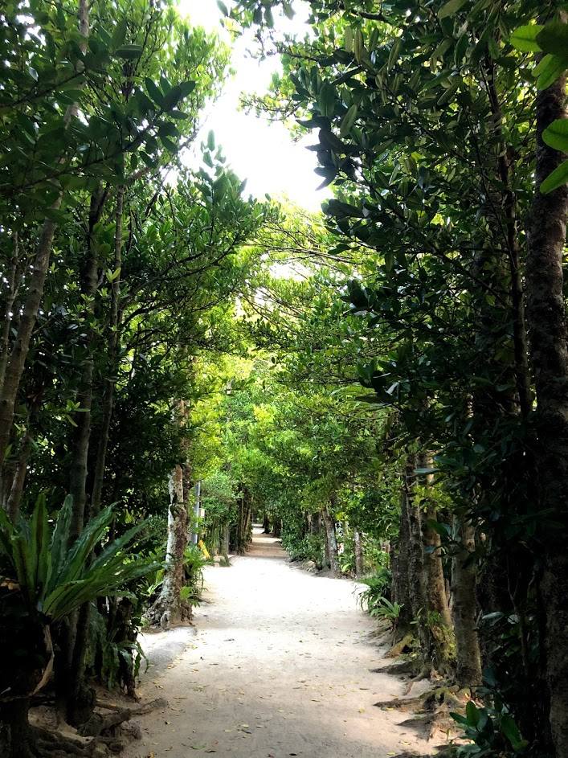
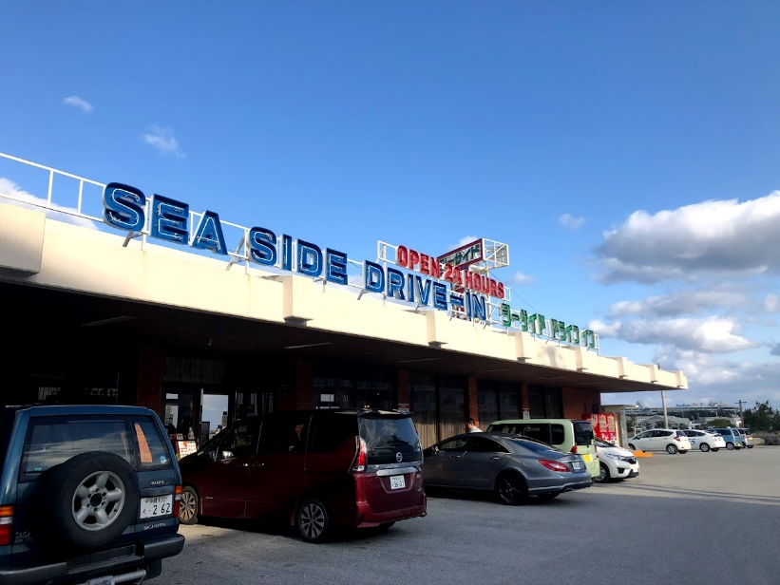

 |  | フォトコントロール シーサイドドライブイン

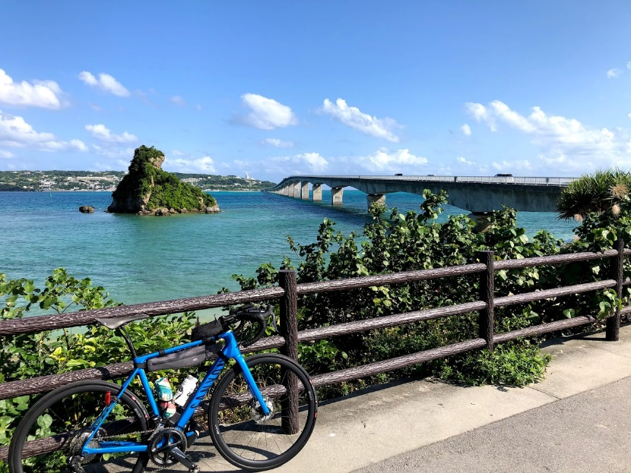

 |  |  |  |  |  |  |  |  | フォトコントロール 備瀬フクギ並木

 |  | フォトコントロール 古宇利大橋

